Abb. B1-2A
zurück zum Inhalt
Abb. B1-2A: Bildungsteilnehmerinnen und -teilnehmer je Bildungseinrichtung 1998/99 und 2010/11 nach ausgewählten Bildungsbereichen und Kreistypen* in Ost- und Westdeutschland (Anzahl)
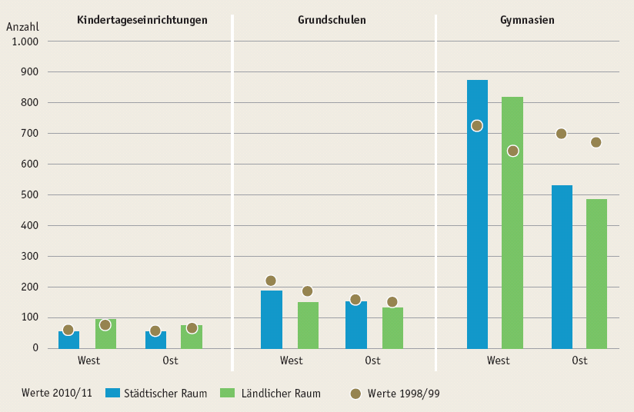

* Der Städtische Raum fasst die Kreistypen „Kernstädte“ und „Verdichtetes Umland“ zusammen, der Ländliche Raum die Kreistypen „Ländliches Umland“ und „Ländlicher Raum“.
Quelle: Statistische Ämter des Bundes und der Länder, Kinder- und Jugendhilfestatistik, Schulstatistik, Hochschulstatistik, Bevölkerungsstatistik, eigene Berechnungen

